箱贴
Factory name (工厂名称) | 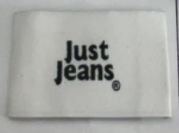 （在此贴实样图片）
PO. Number(订单号) | S25060019 | JUSTJEANS
Style Code.(款号) | 038522浅蓝/039116浅蓝/173839白色/173839浅硫化蓝/173839石色/173852硫化蓝/173852深蓝/173876石色
Product Code.(产品编号) | JJW-WL-001-EF | Carton No.(箱号):
Inner Packages(包装方式） | pcs/bundle | 1/1
SIZE/qty (尺码/数量) | 23531
Carton Dimension（箱规） | 46*32*32 | Country of Origin：
Gross Weight（毛重） | 9.5KG | Made In China
Net Weight（净重） | 9KG
Remark（备注）

